IoT
Nguyễn Xuân Hoàng
Nguyễn Xuân Hoàng
￼
GDGOC Hackathon Viet Nam
￼
Nguyễn Huỳnh Phúc Nguyên - 0888131328
￼
Phạm Việt Cường
￼
￼
￼
[VDT2026]_Đào tạo SE giai đoạn 1
￼￼
Phuong Ngan Ngo đã tham gia với tư cách là khách
Quách Hải Linh 035xxxx150
14:05:00
QH
thiết kế theo hướng hàm hay oop

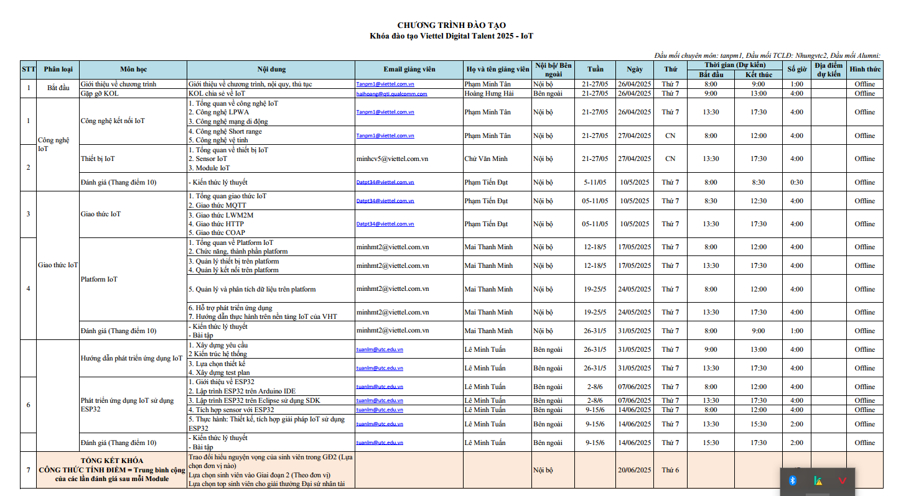
Vũ Minh Phương
14:05:00
VM
này là system design mà <(")

Ngô Minh Thu 0367567611 đã tham gia với tư cách là khách
Nguyễn Hải Nam - 0965377768 đã tham gia với tư cách là khách
GDGOC Hackathon Viet Nam đã tham gia với tư cách là khách
Nguy

